Disyuntor DIN DZ
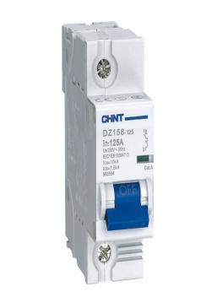
Quito, Mayo 2014

DISYUNTOR PARA RIEL DIN, MODELO DZ158, MARCA CHINT
CAPACIDAD DE INTERRUPCION 10kA. - IEC/EN 60947-2
CURVA AC TIPO 8-12 In.

CATEGORIA | MODELO | DESCRIPCION | PVP
CHT
 | 1 POLO

05 80 4180 | DZ158 10KA 1P C80 | Disyuntor 1 polo, 80A | 12.00
05 80 4100 | DZ158 10KA 1P C100 | Disyuntor 1 polo, 100A | 13.00
05 80 4125 | DZ158 10KA 1P C125 | Disyuntor 1 polo, 125A | 14.00

 | 2 POLOS

05 80 4280 | DZ158 10KA 2P C80 | Disyuntor 2 polos, 80A | 24.50
05 80 4200 | DZ158 10KA 2P C100 | Disyuntor 2 polos, 100A | 26.50

 | 3 POLOS

05 80 4380 | DZ158 10KA 3P C80 | Disyuntor 3 polos, 80A | 30.00
05 80 4300 | DZ158 10KA 3P C100 | Disyuntor 3 polos, 100A | 34.00

 | ACCESORIOS

05 80 4101 | AX-1 | Contacto Auxiliar para DZ | 9.00

NOTA: | PRECIOS SUJETOS A CAMBIOS SIN PREVIO AVISO
 | REEMPLAZA A LA LISTA DE PRECIOS DE DICIEMBRE 2013

Disyuntores NA1
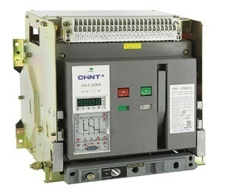
Quito, Mayo 2014

DISYUNTOR DE CORTE AL AIRE, MODELO NA1 , MARCA CHINT
TRIPOLAR - CORRIENTE REGULABLE Del 40% al 100% de la In.
STANDARD: IEC/EN 60947-2
.

CATEGORIA | MODELO | DESCRIPCION | PVP
CHT

05 87 1020 | GNA1-1000-1000M/3P | Motor 220V - 3 polos, In: 1.000 A - Icu: 42kA@400V. | $2,298.25

05 87 1620 | GNA1-2000-1600M/3P | Motor 220V - 3 polos, In: 1.600 A - Icu: 80kA@400V. | $3,661.25

05 87 2200 | GNA1-2000-2000M/3P | MANUAL - 3 polos, In: 2.000 A - Icu: 80kA@400V. | $3,480.00

05 87 2220 | GNA1-2000-2000M/3P | Motor 220V - 3 polos, In: 2.000 A - Icu: 80kA@400V. | $3,849.75

05 87 2232 | GNA1-3200-3200M/3P | Motor 220V - 3 polos, In: 3.200 A - Icu: 80kA@400V. | $7,873.50

ACCESORIOS PARA DISYUNTOR MODELO NA1 , MARCA CHINT

05 87 6100 |  | Enclavamiento mecánico tipo cable NA1-1000 | $529.25

05 87 6200 |  | Enclavamiento mecánico tipo cable NA1-2000~6300 | $529.25

NOTA: | PRECIOS SUJETOS A CAMBIOS SIN PREVIO AVISO
 | REEMPLAZA A LA LISTA DE PRECIOS DE DICIEMBRE 2013

